Счетчики
ООО «Пульс»
Россия, 192019, г.Санкт-Петербург, Глухоозёрское ш, дом 1, корпус 6 ЛИТЕР А, офис 8
Тел. 8 (812) 928-49-88
www.puls.spb.ru

Счетчики воды и тепла ПУЛЬС

Счетчики воды "ПУЛЬС" |  | Скидка %: | 30

 | Модель | Кол-во в уп-ке, шт | Цена
 | Счетчики воды крыльчатые Ду 15
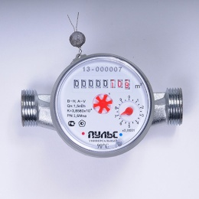 | «ПУЛЬС» 15У-80 | 20 | 502.95р.
 | «ПУЛЬС» 15У-110 | 20 | 502.95р.
 | Счетчики воды крыльчатые Ду 15, с импульсным выходом
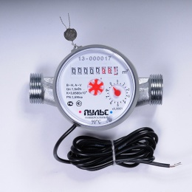 | «ПУЛЬС» 15УИ-80 | 20 | 589.05р.
 | «ПУЛЬС» 15УИ-110 | 20 | 596.40р.
 | Счетчики воды крыльчатые с модулем (L80/L110)
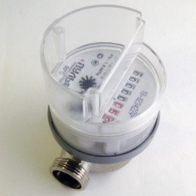 | «ПУЛЬС» 15У-80-М | 20 | 546.00р.
 | Счетчики воды крыльчатые с модулем LoRaWAN (L80/L110)
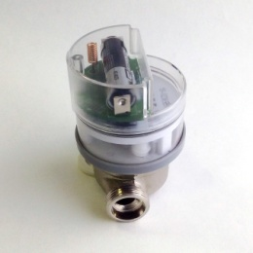 | «ПУЛЬС» 15У-80-L | 20 | 2,276.54р.
 | «ПУЛЬС» 20У-L | 20 | 2,470.88р.
Счетчики воды крыльчатые с радиомодулем и модулем RS-485 (L80/L110)
 | «ПУЛЬС» 15У-80-R | 20 | 2,276.54р.
 | «ПУЛЬС» 15У-80-RS-485 | 20 | 2,276.54р.
 | «ПУЛЬС» 20У-R | 20 | 2,470.88р.
 | «ПУЛЬС» 20У-RS-485 | 20 | 2,470.88р.
Счетчики воды ультразвуковой электронный
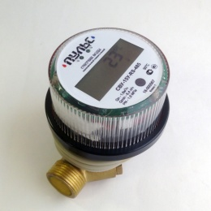 | «ПУЛЬС» 15У-Э-И | 20 | 3,999.97р.
 | «ПУЛЬС» 15У-Э-M-Bus | 20 | 3,999.97р.
 | «ПУЛЬС» 15У-Э-RS-485 | 20 | 3,999.97р.
 | Счетчики воды крыльчатые одноструйные класса "С"
 | «ПУЛЬС» СВК-15У-C | - | 978.10р.
 | «ПУЛЬС» СВК-20У-C | - | 1,292.03р.
 | Счетчики воды крыльчатые одноструйные "мокроходы"
 | «ПУЛЬС» СВК-15У-W | - | 1,031.49р.
 | «ПУЛЬС» СВК-20У-W | - | 1,302.71р.
Счетчики воды крыльчатые одноструйные Ду 20-40
 | «ПУЛЬС» СВК-20У | - | 885.15р.
 | «ПУЛЬС» СВК-20УИ | - | 1,044.75р.
 | «ПУЛЬС» СВК-25У | - | 2,028.60р.
 | «ПУЛЬС» СВК-25УИ | - | 2,227.05р.
 | «ПУЛЬС» СВК-32У | - | 3,118.50р.
 | «ПУЛЬС» СВК-32УИ | - | 3,316.95р.
 | «ПУЛЬС» СВК-40У | - | 3,560.55р.
 | «ПУЛЬС» СВК-40УИ | - | 4,138.05р.
Счетчики воды крыльчатые многоструйные Ду 20-40
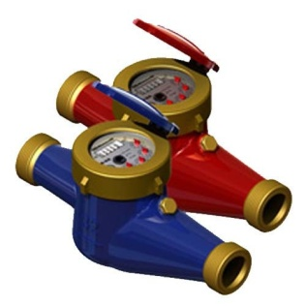 | «ПУЛЬС» СВКМ-25У | - | 2,809.80р.
 | «ПУЛЬС» СВКМ-25УИ | - | 3,718.05р.
 | «ПУЛЬС» СВКМ-32У | - | 3,730.65р.
 | «ПУЛЬС» СВКМ-32УИ | - | 4,553.85р.
 | «ПУЛЬС» СВКМ-40У | - | 4,963.35р.
 | «ПУЛЬС» СВКМ-40УИ | - | 5,925.15р.
 | «ПУЛЬС» СВКМ-50У | - | 6,499.50р.
 | «ПУЛЬС» СВКМ-50УИ | - | 7,616.70р.
Счетчики воды турбинные Ду 50-150 (в т.ч. с импульсным выходом)
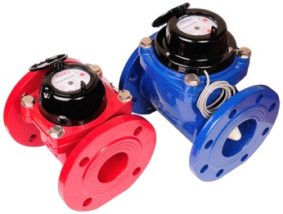 | «ПУЛЬС» СВТ-50Х | 1 | 6,970.10р.
 | «ПУЛЬС» СВТ-50Г | 1 | 7,390.10р.
 | «ПУЛЬС» СВТ-65Х | 1 | 7,282.39р.
 | «ПУЛЬС» СВТ-65Г | 1 | 7,702.39р.
 | «ПУЛЬС» СВТ-80Х | 1 | 7,906.98р.
 | «ПУЛЬС» СВТ-80Г | 1 | 8,326.98р.
 | «ПУЛЬС» СВТ-100Х | 1 | 8,738.87р.
 | «ПУЛЬС» СВТ-100Г | 1 | 9,158.87р.
 | «ПУЛЬС» СВТ-50ХИ | 1 | 7,767.90р.
 | «ПУЛЬС» СВТ-50ГИ | 1 | 8,297.10р.
 | «ПУЛЬС» СВТ-65ХИ | 1 | 8,053.50р.
 | «ПУЛЬС» СВТ-65ГИ | 1 | 8,582.70р.
 | «ПУЛЬС» СВТ-80ХИ | 1 | 8,623.65р.
 | «ПУЛЬС» СВТ-80ГИ | 1 | 9,152.85р.
 | «ПУЛЬС» СВТ-100ХИ | 1 | 9,346.05р.
 | «ПУЛЬС» СВТ-100ГИ | 1 | 9,875.25р.

Счетчики тепла "ПУЛЬС" |  | Скидка %: | 40
 |  |  | При заказе от 20шт
 | Модель | Кол-во в уп-ке, шт | Цена
Счетчики тепла ультразвуковые
 | «ПУЛЬС» СТУ-15 Ультразвуковой, Ду 15 Выход: M-Bus, RS-485, импульсный | 12 | 6,698.52р.
 | «ПУЛЬС» СТУ-20 Ультразвуковой, Ду 20 Выход: M-Bus, RS-485, импульсный | 8 | 7,054.32р.
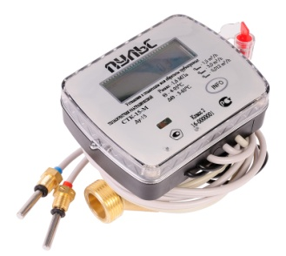 | «ПУЛЬС» СТК-15 Ультразвуковой, Ду 15 Выход: M-Bus, RS-485, импульсный | 12 | 3,313.13р.
 | «ПУЛЬС» СТК-20 Ультразвуковой, Ду 20 Выход: M-Bus, RS-485, импульсный | 12 | 3,656.25р.
 | «ПУЛЬС» СТК-25 Ультразвуковой, Ду 20 Выход: M-Bus, RS-485, импульсный |  | 4,213.13р.
 | «ПУЛЬС» СТК-32 Ультразвуковой, Ду 20 Выход: M-Bus, RS-485, импульсный |  | 4,775.63р.
 | «ПУЛЬС» СТК-40 Ультразвуковой, Ду 20 Выход: M-Bus, RS-485, импульсный |  | 5,225.63р.
 | «ПУЛЬС» СТК-15-L Ультразвуковой, Ду 15 С модулем LoRaWAN | 10 | 3,701.06р.
 | «ПУЛЬС» СТК-20-L Ультразвуковой, Ду 20 С модулем LoRaWAN | 10 | 4,037.42р.
Счетчики тепла крыльчатые, многоструйные
 | «ПУЛЬС» СТБ-15 Крыльчатый, Ду 15 Выход: M-Bus, RS-485, импульсный | 10 | 4,770.76р.
Счетчики тепла крыльчатые, одноструйные
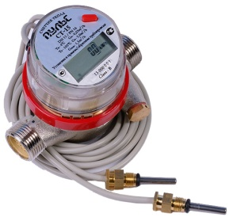 | «ПУЛЬС» СТА-15 Крыльчатый, Ду 15 Выход: M-Bus, RS-485, импульсный | 10 | 2,586.38р.
 | «ПУЛЬС» СТА-20 Крыльчатый, Ду 20 Выход: M-Bus, RS-485, импульсный | 10 | 4,095.76р.
Распределители тепла "ПУЛЬС"
 | "ПУЛЬС" УРТ-100 | - | 782.54р.

Комплектующие |  | Скидка %:

 | Модель | Кол-во в уп-ке, шт | Цена
 | Присоединительный комплект 1/2" | - | 251.69р.
 | Присоединительный комплект 3/4" | - | 388.98р.
 | Кран под термодатчик 1/2" | - | 428.64р.
 | Кран под термодатчик 3/4" | - | 504.92р.
 | Вставка ремонтная Ду 15 L - 80, 110 мм | - | 201.36р.
 | Заглушка термодатчика, М10 | - | 129.66р.
 | Элементы питания | - | 1,115.08р.

